Sheet1
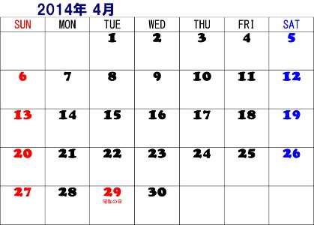
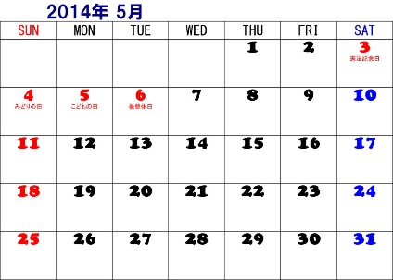
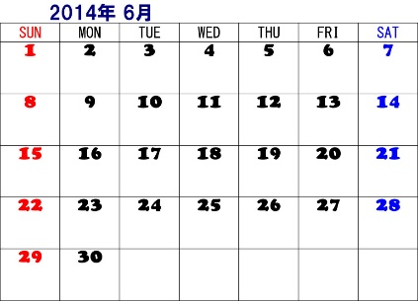
製品リスト
品番 | 品名 | 受注日 | 発送準備日数 | 発送予定日
PK-FZ | 軽量レインパーカ | 2014-04-26 | 2 | 2014-04-30
JK-UN | MTジャケット | 2014-04-28 | 1 | 2014-04-30
SW-CT | コットンセーター | 2014-04-30 | 2 | 2014-05-02
 |  |  |  | 土日と祭日を除外↑
祭日 | 昭和の日 | 2014-04-29
 | 憲法記念日 | 2014-05-03
 | みどりの日 | 2014-05-04
 | こどもの日 | 2014-05-05

